ウイルス
【ウイルス】
移動
・マウスクリックで移動(左クリック)
・クリックした位置まで移動
・段差は指定された高さまでなら飛び越える
・いけない所は止まる(崖や届かない段差)
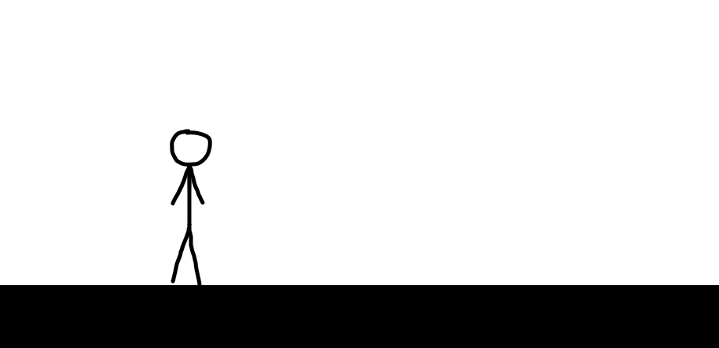
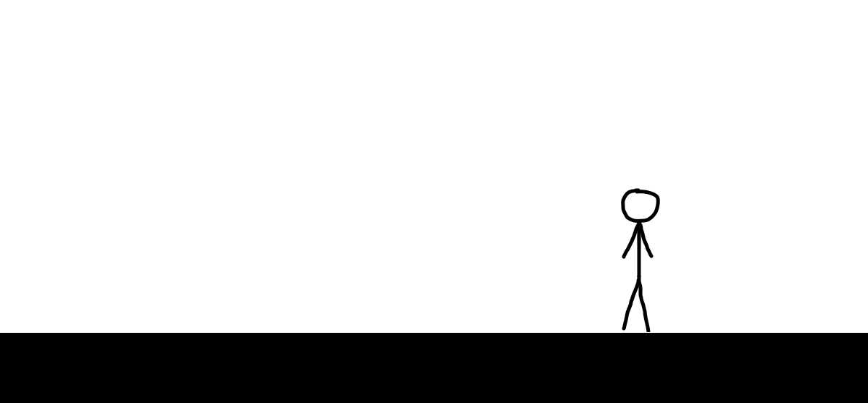

※とりあえず作る分にはA＆Dキー移動、スペースジャンプでも良い

ウイルスの種類
・通常
・ジャンプも移動速度も同じ

・ジャンプ
・移動中はジャンプしている(タイミングゲーになりそう)

・移動速度変化
・他のウイルスより移動速度が速い(こいつを優先第一で考えないといけない)

・合体
・どこかで合流しないといけない(道を繋げる必要がある)

・特定の行動をしないと動かない
・1回目の指示には反応しない
・モード切り替えを特定回しないといけない

・特定の条件で数が増える
・増える前にクリアするか、増えた上で攻略方法を見つける(瞬時に考える能力が必要)

必要なステータス
・クリックした所まで移動する速度
・越えれる段差の高さ

待機アニメーション



イラストは、1 → 2 → 3 → 2 → 1 の順番で行き来する

イラストの変更に加え、少し位置を上下させて、フワフワさせる

出現/処理/感染アニメーション

ステージが読み込まれた後、初期位置に出現する(リトライ時も)
小さい状態から大きい状態になるフェード方法(速め、ポンッぐらい)

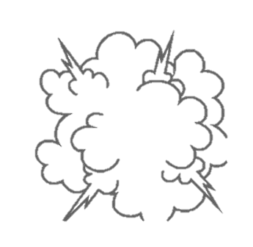


ゴミ箱に触れたらゴミ箱の中に入る演出を入れる
間にエフェクトを入れて急に切り替わらないようにする


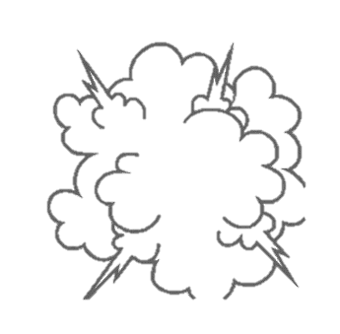

ファイルに触れた場合は感染してゲームオーバーになる(演出終了後にブルスク)
ゴミ箱同様、ファイルに感染する時は演出を入れる

マウス操作
【マウス操作】
必要な処理
・ウイルスの移動(左クリック)
・オブジェクトの移動・拡大縮小など(左クリック＆ドラッグ)
・オブジェクトの範囲選択(左クリック＆ドラッグ)
・メニュー表示(右クリック)

マウスの詳細
・ウイルスの移動
・ウイルス側に記載

・オブジェクトの移動・拡大縮小など
・移動・拡大縮小など：左クリック＆ドラッグ
・ペイントとかUnityでオブジェクトを動かすのと同じ感じ
・移動させた所にオブジェクトが移動する
・拡大縮小は他のオブジェクトと重ならないサイズまで可能

・もし置けない所でホールドを解除した場合、移動させる前の位置に戻す(最後にマウスを離した時のサイズ)
・もし拡大縮小後、他のオブジェクトと重なった場合、直前のサイズに戻す(最後にマウスを離した時のサイズ)

・移動

選択中は分かるように見た目を変える
点線で囲む
厳しい場合はオブジェクトの色を変えてカバー
カバーver.
ブロックの色を変更

・拡大・縮小

・オブジェクトの範囲選択
・範囲選択：左クリック＆ドラッグ
・ペイントでの選択や、Win+Shift+Sのコピーみたいな感じ
・選択した所に動かせるオブジェクトがあれば選択されてる状態にする
・選択されている状態で右クリックをするとメニューが表示される

・オブジェクトがなかった場合は何か失敗の演出を入れる(今はなし)

・選択した範囲内にオブジェクトの中心が入ってればコピー
・ドラッグしてる間にマウスカーソルから四角の判定が出るようにして、そいつとオブジェクトの判定を使えばそれっぽく出来そうかな？

カバーver.
周りの枠を変更
上と同様、点線で囲む
厳しい場合は代わりで透けた四角オブジェクト
を出してカバー

・メニュー表示
・表示：右クリック
・実際に右クリックした時と同じように表示
・マウスカーソルの隣に表示
・コピー・ペースト・削除 を表示
・選択されている状態じゃないとそもそも表示されない

・選択された選択肢は色を変える
コピー
ペースト
削除
ペースト
削除
コピー

※基本的に何もない所をクリックしたら、選択が解除される(メニューなども非表示になる)

必要なステータス
・範囲選択の最大X値
・範囲選択の最大Y値
・とりあえず画面の端が最大値で
・もしかしたら、画面のどこまでOKじゃなくて、選択し始めた所からいくつ伸ばせるか？になるかも

ステージ
【ステージ】
画面詳細
リトライ

色の違うオブジェクトは操作することが出来る
この場合、コピーして下に配置することで通れる

おとりファイル

感染対象：フォルダ


ウイルスです
ゴールです

ページ切り替えボタン
特定のステージで使用
モード切り替えのボタン
ステージ選択へ移動

ステージの詳細
・操作出来るオブジェクト
・地面と色が違う、動かせるブロックがある
・基本的にプレイヤーはこれを操作して攻略する

・コスト
・画面に置けるオブジェクトの上限
・色の違う物のみをカウントする
・ブロックの数ではなく、選択できるオブジェクトの数を見る(2つのブロックを1つにまとめてコピペなどをした場合、コストは1になる)
・コストをオーバーした状態で動かすとゲームオーバー(ブルスク)
・コストはページ毎に分かれている(ページについては下に記載)

・おとりフォルダ
・ウイルスを移動させるのに使う物
・マウスカーソルの置き換え
・ツールバーの上や、オブジェクト操作をする時は普通のカーソルに変更

・感染対象
・ウイルスが狙っている物
・基本的にこれに当たったらゲームオーバー
・おとりファイルはこれに含まれない
・フォルダ以外にテキストデータなど色々置く

・ツールバー
・ゲーム内のオプションなどはここに表示
・ページ切替ボタン
・ここのボタンを押すとページの切り替えが出来る
・ページの切り替えは攻略に使用
・ウイルスが完全に停止しないと切り替えれない

・モード切り替え
・ここのボタンを押すと「ウイルス操作」と「オブジェクト操作」を切り替えれる
・ウイルス操作中はオブジェクトをいじれなく、オブジェクト操作中はウイルスをいじれない
・ウイルスが完全に停止しないと切り替えれない

・ホームボタン
・ステージ選択画面へ戻る
・押した瞬間移動(誤爆しなさそうな位置なので確認はなしで)

※その他、音量調整など、何か機能を追加する場合ここに追加する

・リトライボタン
・そのステージを最初からやり直す
・押した瞬間移動(誤爆しなさそうな位置なので確認はなしで)

・ゴール
・プレイヤーはウイルスをここまで連れて行く
・1つのゴールにつき、ウイルス1人まで

必要なステータス
・コストの上限
・使用出来るオブジェクトの上限

画面の動き
・ウイルス操作とオブジェクト操作を切り替えた時

操作出来るオブジェクトはフィルターより
前に持って来る

操作出来るオブジェクトが表に出るように
後ろにフィルターを1枚入れる
パッと表示される(Unityの実行時みたいに)

ボタンを押してモード切り替え
モード切り替え後はウイルスを操作出来ない

・ページを切り替えた時

実際にツールバーから呼ぶ時みたいに
徐々に大きくなりながら出て来る(割と速め)

押されると同時にページが出て来る
元ある物の上に重なる形(透けたりはしない)

ボタンを押してモード切り替え
切り替えはオブジェクトが操作出来る時しか
出来ない

ページ切り替えの遊びは、ページが変わるだけで
ウイルスの位置は変わらない
切り替えた時点で地面がなかった場合落ちる

クリックされた時の動き
・ページ


カーソルを合わせたら少し周りが白くなる
クリックされた瞬間は少し濃い色になる
(一瞬)
クリック後は選択されてる物の周りに
白を入れる(選択状態が分かるように)

※モードチェンジのボタンも同じ処理
オブジェクト操作モードの時に白枠を入れる

・おとりファイル

クリックでウイルスを移動
クリックした位置に表示
クリックされたタイミングで
キラキラエフェクトを出す

シーン
【シーン】
タイトル画面
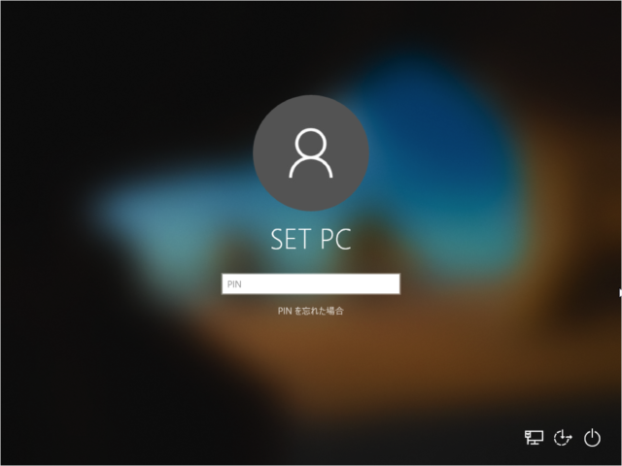
ウイルスのキャラを置く
背景は貰った画像をぼかした
物などを入れる

タイトルロゴ

何か入力出来る？
ログインボタンを押してスタート

タイトルからステージ選択に行くときは
フェードやロード演出など、ワンクッション入れる

ステージ選択画面
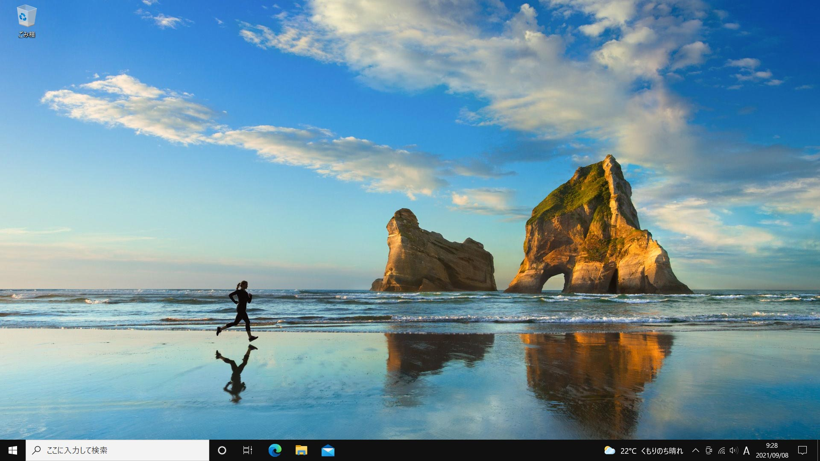

デスクトップ画面でステージ選択
が出来る(ダブルクリック)

ステージ1.exe
ステージ2.exe
ステージ3.exe

背景は貰った物を入れる

ステージ4.exe
ステージ5.exe
ステージ6.exe

ツールバーでゲームの設定を
いじれる

ステージを選択したらロード演出などを入れてから
ステージを表示
グルグル回る演出が表示されるなど

ステージ画面
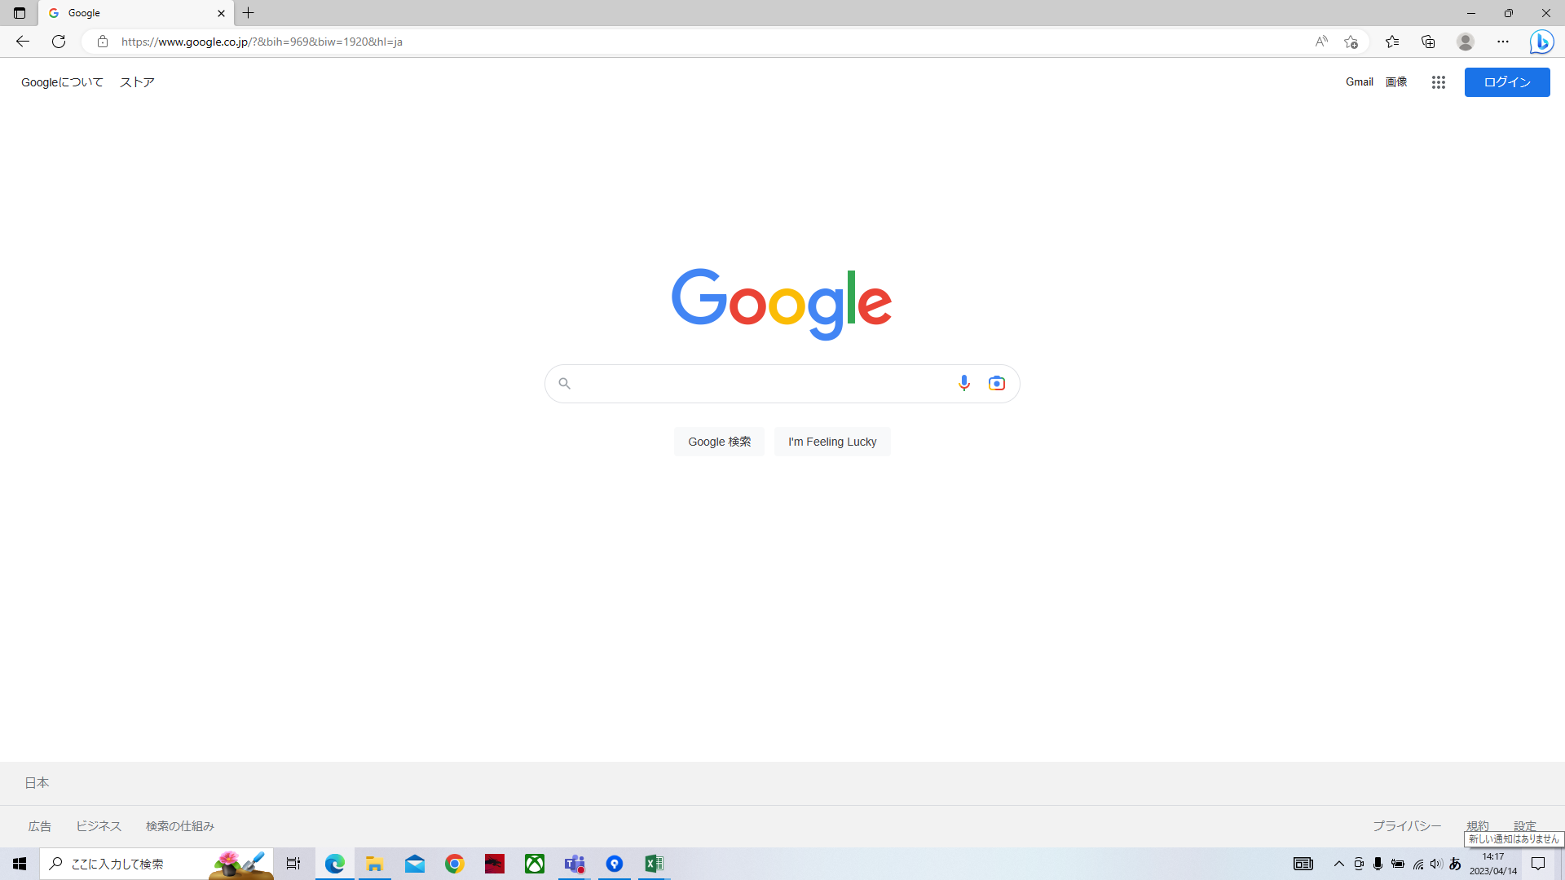
リトライでやり直し
下の家マークで
ステージ選択に移動

全て同時に表示される
フェードなどはなし
(できそうだったら上と下を先出して、
最後にステージを出す)

ステージを開いたタイミングで
ページの数だけ追加される

クリア画面
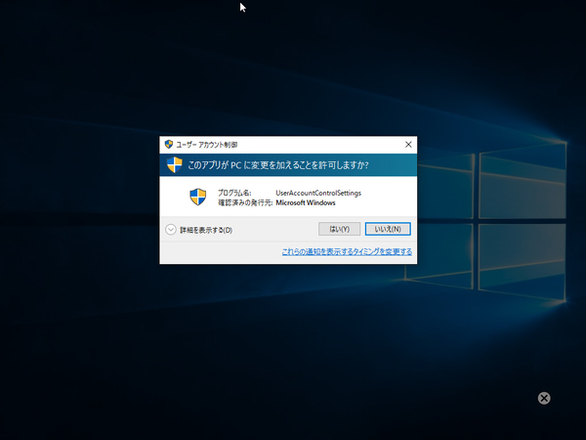

画面(ダイアログボックス)を
表示(演出後即表示)
コメントや評価を表示
評価を入れる場合
・最終のコストで評価 ・手数で評価
・攻略までの時間で評価

クリア
ウイルスを処理できました

ステージ選択
次へ
背景にフィルターを入れて
画面を見やすくする

ゲームオーバー画面

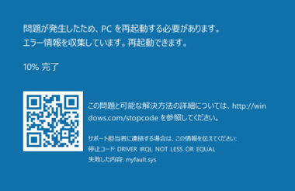
コストオーバーしたり、ゴミ箱以外
に触れた場合ブルスクを表示
ウイルスに感染しました。
ステージを再起動する必要があります。
 | ファイル感染時：「ウイルスがファイルに感染しました。」「ファイルのデータが盗まれました。」
 | ウイルス落下時：「ウイルスが範囲外に出ました。」「ウイルスを自由にしてしまいました。」
 | コスト上限時：「CPUオーバーロードエラーが発生しました。」「オブジェクトを出しすぎです。」

ステージ選択
リトライ
 | ヒント1：「オブジェクトは増やせます。」「オブジェクトはコピーできます。」
 | ヒント2：「オブジェクトはサイズを変えれます。」「オブジェクトは拡大縮小できます。」
 | ヒント3：「ページは複数個あります。」「ページ切り替えができます。」
ヒント：○○○○
攻略のヒントや
何か情報をここに表示しても良い

パフォーマンス表示画面
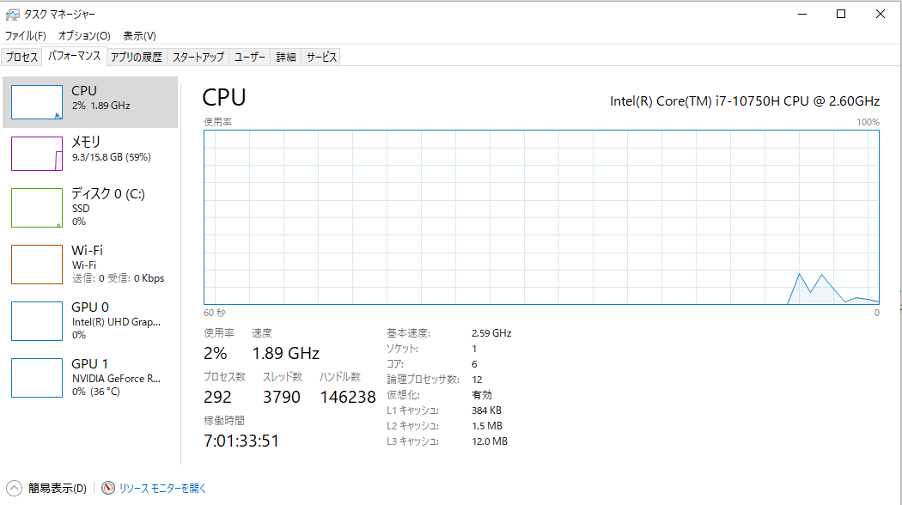
CPU

CPU表示という体でグラフ的な物を
表示

使用率
50%
生存ウイルス数: 2体
死亡ウイルス数: 1体
フォルダの数: 3個
ブロック数: 2個

経過時間
10：10：00

コスト上限に近くなると色が変わる
通常：青
後1～0個：オレンジ
動かしたらヤバい：赤

ゲーム内での経過時間などを表示

・使用率の上昇に応じてファンの音を入れる
・オレンジで入れ始める→赤で音量がデカくなる
・または、赤になってから音を入れる(1/1のステージの場合鳴り続けるから)

シーン移動
シーン移動
クリア

ステージ
タイトル
ステージ選択

ゲームオーバー

